02.1_Bit_operator
Bit operator

1. Cộng hai số nhị phân (Từ phải qua trái)

+ | 0 | 1 |  | Example: | 0111
0 | 0 | 1 |  |  | 1110
1 | 1 | 10 nhớ 1 |  | Step 1 | 1
 |  |  |  | Step 2 | 01
 |  |  |  | Step 3 | 101 | 1 + 1 = 10 + 1 = 11 (ghi 1 nhớ 1)
 |  |  |  | Step 4 | 10101

2. Left shift Operator (Có thể làm thay đổi dấu của số)

 | left_operand op n |  |  |  | Formula: left_operand * 2^n
 | left_operand ➜ left operand that can be of integral type.
 | op ➜ left shift or right shift operator.
 | n ➜ number of bit positions to be shifted. It must be of type int only.

 | Example: | 20 << 3 | 00010100 | << 3 | 10100000 | 20 * 2^3 = 160 tương đương với cách tính Bit (2^7) + (2^5) = 180
 |  | 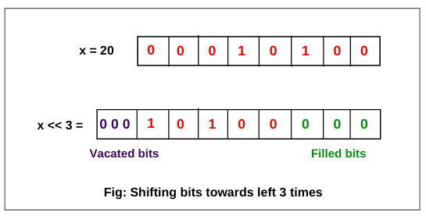

2. Right shift Operator (Không làm thay đổi dấu của số) >> |  |  |  |  | Formula: left_operand / 2^n lấy phần nguyên
 | Arithmetic Right Shifts
 | Example 1: | 10 >> 3 | 00001010 | >> 3 | 00000001 | 10 / 2^3 = 1.25 ==> 1 tương đương với cách tính Bit 1 * 2^0 = 1
 |  | 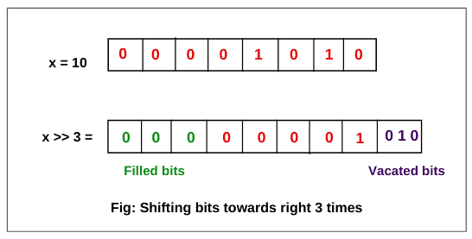

 | Example 2: | -10 >> 2 | https://www.scientecheasy.com/2020/05/shift-operator-in-java.html/
 |  | 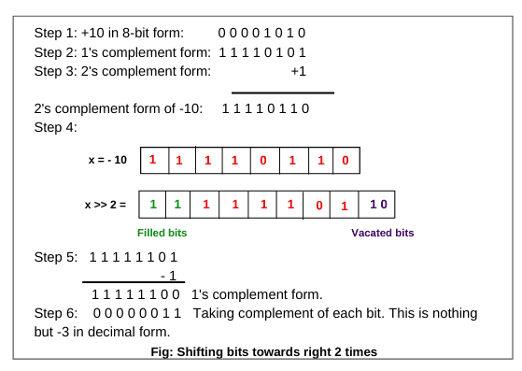

3. UnRight shift Operator (Có thể làm thay đổi dấu của số) >>>
 | Logical Right Shifts

 | Example: | 10 >> 1 = 5 | 10 >>> 1 = 5 |  | Nếu sử dụng >> và >>> ở số nguyên dương thì kết quả giống nhau
 |  | -10 >> 2 = -3 | -10 >>> 2 = 1073741821 |  | Nếu sử dụng >>> với số âm thì kết quả sẽ là số dương vì bit đầu tiên 1 sẽ được thay thế bằng 0

07_BieuDienSoThucVoiDauChamTinh
Biểu diễn số thực với dấu chấm tĩnh

n | -4 | -3 | -2 | -1 | 0 | 1 | 2 | 3 | 4
2^n | 0.0625 | 0.125 | 0.25 | 0.5 | 1 | 2 | 4 | 8 | 16
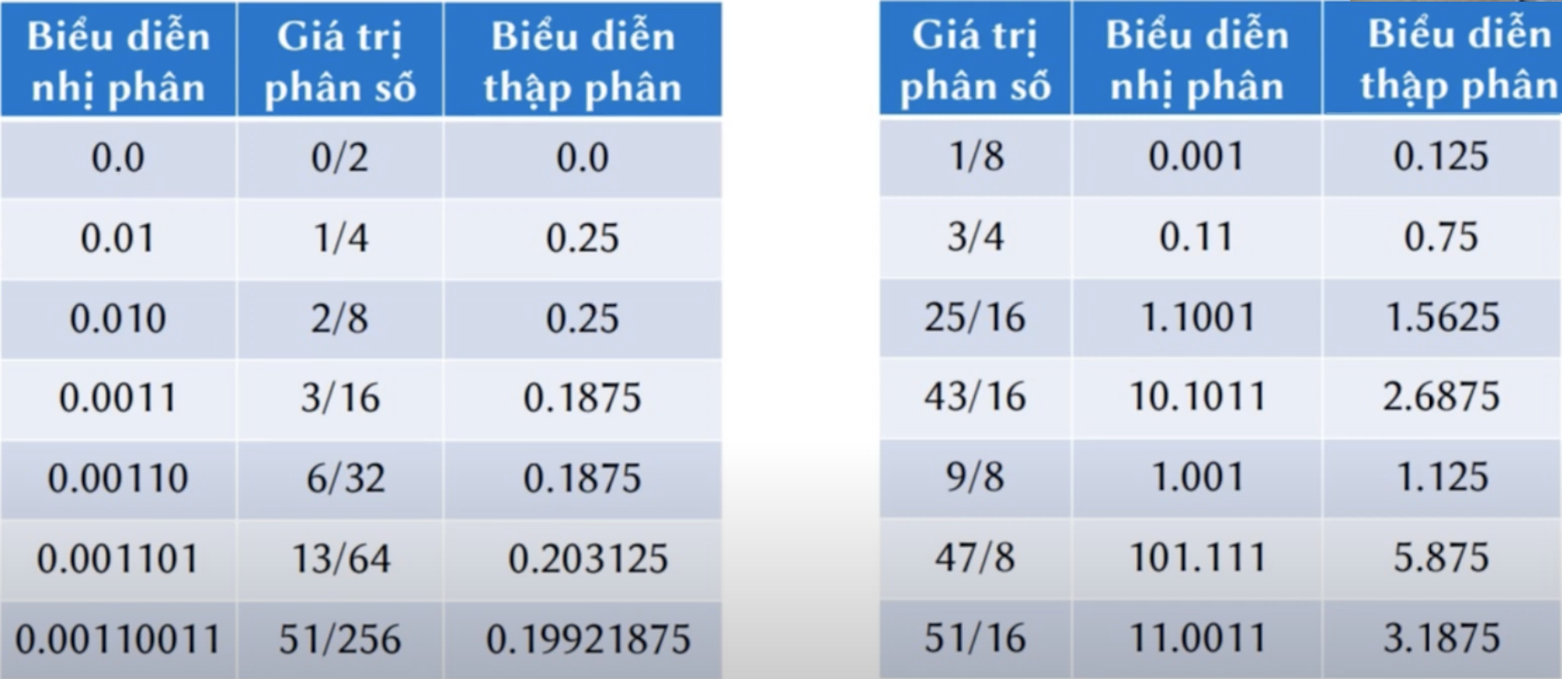
Exam 1:
 | Nhị phân | Số thập phân |  | Phân số
 | 0.0 | 0.0 |  | 0/2
 | 0.01 | 0.25 |  | 2021-04-01 | Số 1 nằm ở vị trí -2
 | 0.0011 | 0.125 + 0.0625 = 0.1875 |  | 3/16 | Số 1 nằm ở vị trí -3 và -4

 | Phân Số | Số thập phân |  | Nhị phân
 | 2021-08-01 | 0.125 |  | 0.001
 | 2021-04-03 | 0.75 = 0.5 + 0.25 |  | 0.11
 | 25/16 | 1.5625 = 1 + 0.5 + 0.0625 |  | 1.1001
 | 2021-08-09 | 1.125 = 1 + 0.125 |  | 1,001
 | 47/8 | 5.875 = 4 + 1 + 0.5 + 0.25 + 0.125 |  | 101,111
 | 51/16 | 3.1875 = 2 + 1 + 0.125 + 0.0625 |  | 11.0011

Conclusion: | Chỉ biểu diễn được những số có mẫu số là 2^k

